使用说明
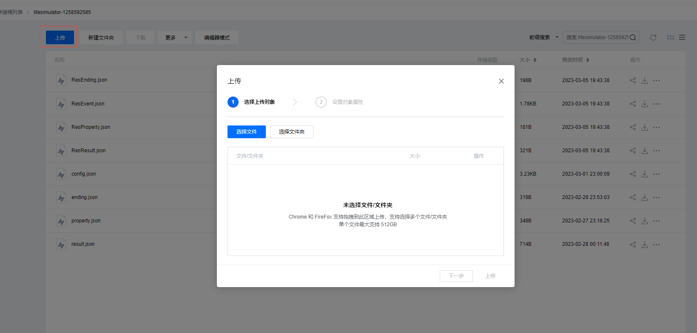
Property | 属性id表
Result | 选项类型表
Event | 事件表 | [跳转]字段填正数时跳转到指定事件，负数时跳转到指定(相反数)结局
Ending | 结局表 | iId=1 为保底结局(异常时默认抛出该结局)

转表步骤:
1 | xlsx表在xlsx文件夹内
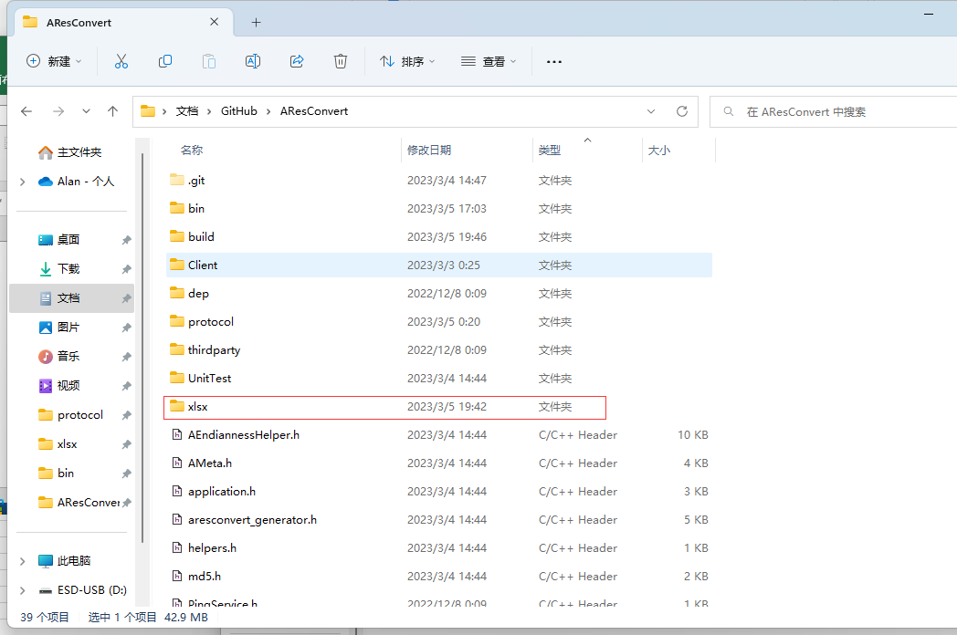

2 | 打开AResConvert.exe
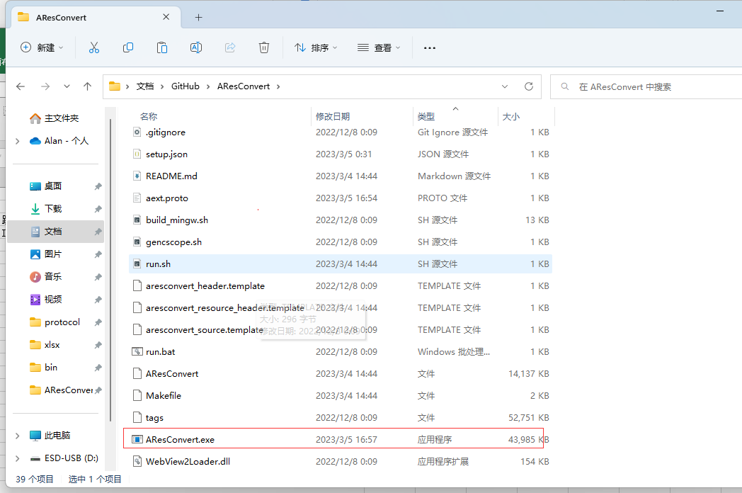

 | 目前就一张表，里面有四张子表
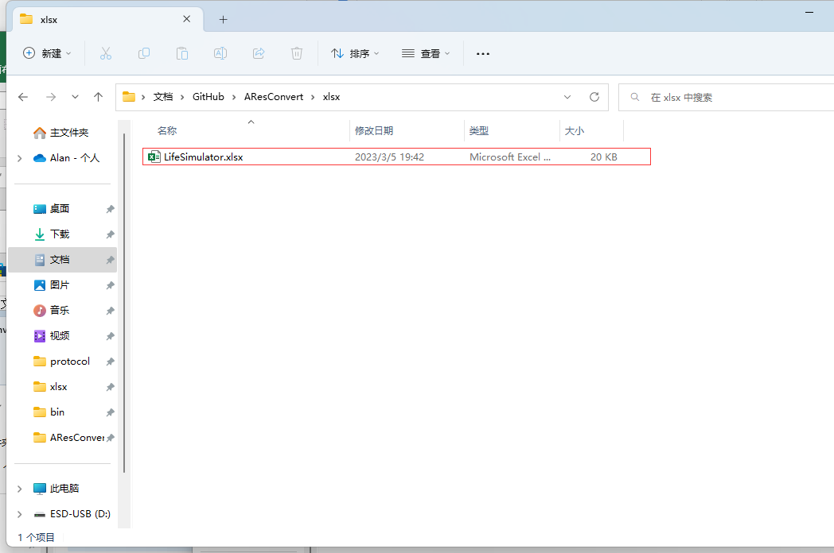

3

4 | 勾选表格，之后点击蓝色按钮转表
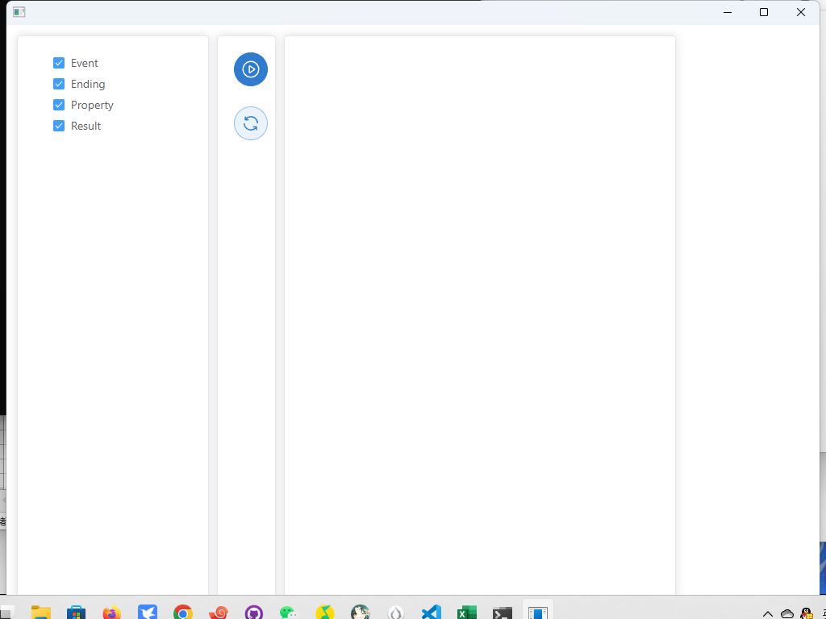

5 | 转表后需要上传到COS(腾讯云对象储存，原本想自动化的，奈何腾讯云COS的API太难用)表格转好的产物在bin文件夹
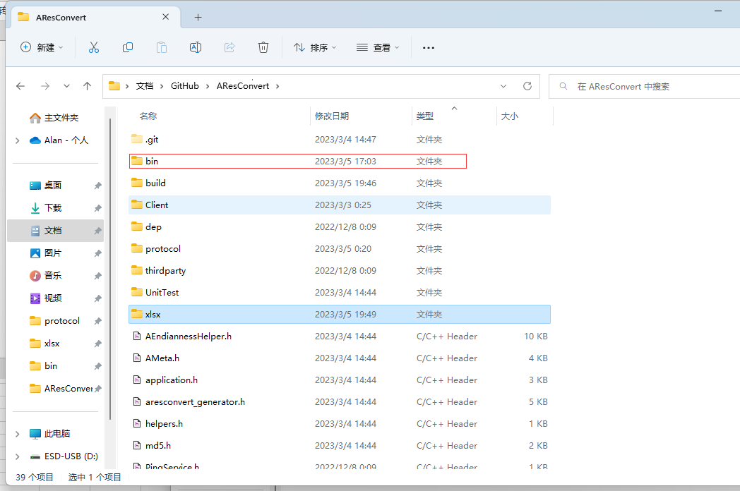

6 | 转好后产物在这里，对应4张表
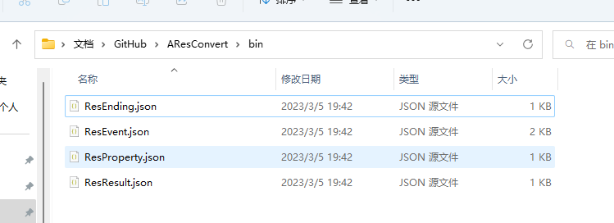

7 | 登录https://cosbrowser.cloud.tencent.com/login


 | SecrectId | AKIDQiojQveP6h9Qlx51lGaEj5IK9nJrKfqp
 | SecrectKey | qTs8MOFvQimYLxQkutqgLoCRTJzTj185
 | 存储桶/访问路径 | lifesimulator-1258592585/
 | 地域 | ap-shanghai
8 | 登录后点上传，然后把四个产物拖进去即可

